Anleitung
Anleitung

Allgemein:
Diese Datei besteht aus folgenden drei Tabellenblättern:
1). Tabellenblatt zur rechnerischen Ermittlung von Gleichgewichtsbeladungen bei niedrigen Konzentrationen anhand der Messwerte bei höheren Konzentrationen mit Hilfe der Freundlich-Anpassung
2). Tabellenblatt zur rechnerischen Ermittlung von Durchbruchskurven bei niedrigen Konzentrationen anhand der Messwerte bei höheren Konzentrationen mit Hilfe der Wheeler-Jonas-Gleichung (detaillierte Beschreibung und Validierung im Schlussbericht)
3). Tabellenblatt zur rechnerischen Ermittlung von Durchbruchskurvenabschnitten nach einer partiellen Messung mit Hilfe der Yoon-Nelson-Gleichung (detaillierte Beschreibung und Validierung im Schlussbericht)

Im Folgenden wird die Vorgehensweise zur Berechnung der Parameter in den jeweiligen Tabellenblättern in kurzer Form beschrieben. Detaillierte Beschreibungen sind im Schlussbericht des Vorhabens zu finden

Grüne Felder sind Eingabefelder
Graue Felder sind Ausgabefelder
Achtung: Überall sind die angegebenen Einheiten zu beachten!

Berechnung der Gleichgewichtsbeladung mit Hilfe der Freundlich-Anpassung:
1). Eingabe der Materialparameter
2). Eingabe der allgemeinen Parameter (Temperatur, Druck, molare Masse)
3). Eingabe der Testkonzentrationen, bei denen die Versuche durchgeführt wurden, mit den jeweiligen Gleichgewichtsbeladungen. Letztere bspw. aus einer Massenbilanz über das Medium berechnen
4). Eingabe der Konzentration, deren Gleichgewichtsbeladung gesucht wird

Die nach Schritt 4) berechnete Gleichgewichtsbeladung wird automatisch in das Tabellenblatt "Wheeler-Jonas" übertragen.

Berechnung von DBK bei niedrigen Konz. mit Messdaten bei höheren Konz.:
Mit Hilfe dieses Tabellenblattes können Durchbruchskurven bei niedriger Konzentration (bspw. 0,9 oder 0,09 ppm) anhand der Messdaten bei höherer Konzentration (bspw. 9, 40 und 90 ppm) mit der Wheeler-Jonas-Gleichung berechnet werden. Dabei muss die Konzentration der einzige variierte Parameter sein, d.h.: das Material und die Versuchbedingungen sollten bei den unterschiedlichen Konzentrationen identisch sein.
Dazu wird mit Hilfe der Freundlich-Gleichung (s. o.:Berechnung mit Hilfe der Freundlich-Gleichung) die Gleichgewichtsbeladung berechnet und mit den Messwerten der Massentransferkoeffizienten k_v (siehe Bild unten) bei niedriger Konzentration bestimmt.
Für die Vorhersage werden Versuche bei mindestens drei unterschiedlichen höheren Konzentrationen empfohlen (bspw. 90, 40 und 9 ppm für die Vorhersage von DBK bei 0,9 oder 0,09 ppm)!
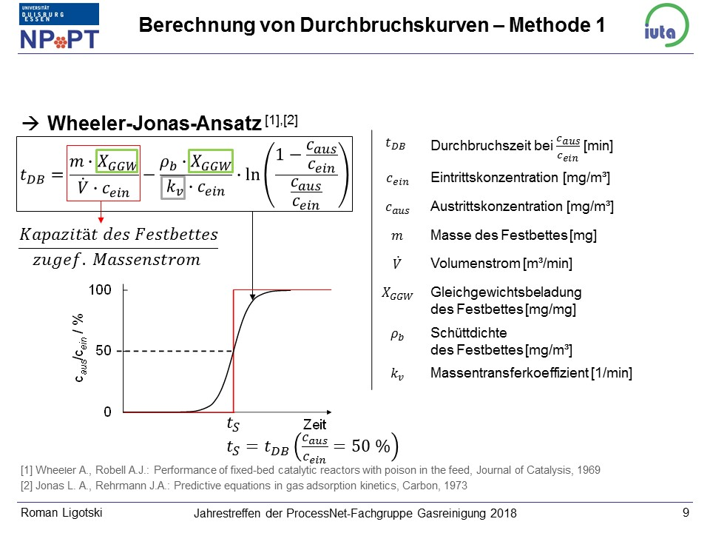

 |  |  | Für niedrige Konzentration: Vorhersage anhand der Freundlich-Anpassung an GGW-Beladungen bei höheren Konzentrationen

 |  |  | Für niedrige Konzentration: Vorhersage anhand einer linearen Anpassung aus Messwerten bei höheren Konzentrationen

1). Eingabe der allgemeinen bzw. der betrieblichen Parameter (Druck, Temperatur und Nennvolumenstrom). Entsprechende Einheiten sind zu beachten.
2). Eingabe der Materialdaten
3). Eingabe der Eintrittskonzentrationen der Messungen und der gewünschten Vorhersage
4). Für die jeweilige Konzentration: Eingabe der Messdaten:
 | 4.1). Die Zeit bis einem Durchbruch von 50 % (t_s=t_DB (50 % DB)
 | 4.2). Die Zeiten bis zu definierten Durchbrüchen (bspw. 30, 40 , 60 und 70 % DB) zur Berechnung des k_v. Dabei ist der linear ansteigende DBK-Bereich zu betrachten.
 | Anmerkung: | Aus den berechneten k_v-Werten (graue Felder) bei jeweiliger Konzentration wird der Mittelwert gebildet. Die Mittelwerte werden als Funktion der Eintrittskonzentration aufgetragen. Mit Hilfe einer linearen Anpassung kann der k_v-Wert bei der gewünschten niedrigen Konzentration vorhergesagt werden.
 |  | Bitte überprüfen Sie, ob ein linearer Zusammenhang vorliegt.
5). Die Durchbruchskurvenwerte werden berechnet und die Durchbruchskurven dargestellt.

Berechnung von Durchbruchskurvenabschnitten mit Hilfe der Yoon-Nelson-Gleichung:
Mit Hilfe dieses Tabellenblattes werden die Verläufe der Durchbruchskurven über den 50-%-Durchbruch hinaus anhand der Messdaten bis zu dem 50-%-Durchbruch berechnet.

1). Eingabe der allgemeinen bzw. der betrieblichen Parameter (Druck, Temperatur und Nennvolumenstrom). Entsprechende Einheiten sind zu beachten.
2). Eingabe der Materialdaten
3). Eingabe der Eintrittskonzentrationen bei den Messungen und der gewünschten weitergeführten Durchbruchskurve.
4). Für die jeweilige Konzentration: Eingabe der Messdaten:
 | 4.1). Die Zeit bis einem Durchbruch von 50 % (t_s=t_DB (50 % DB)
 | 4.2). Die Zeiten bis zu definierten Durchbrüchen (bspw. 30, und 40 % DB) zur Berechnung des k_v. Dabei ist der linear ansteigende DBK-Bereich zu betrachten.
 | Anmerkung: | Aus den berechneten k*-Werten (graue Felder) bei jeweiliger Konzentration wird der Mittelwert gebildet. Mit diesen Mittelwerten und der experimentell bestimmten Zeitens t_s werden die weiteren Durchbruchskurvenverläufe bei der jeweiligen Konzentration berechnet.
5). Die Durchbruchskurvenwerte werden berechnet und die berechneten Abschnitte der Durchbruchskurven dargestellt.

Isotherme für Wheeler-Jonas
Annahme, dass die Freundlich Isotherme die Messdaten hinreichend gut beschreibt.
Achtung: Hier wird die Isotherme in der Form bzw. den Einheiten X_GGW [mg Tol. / mg AK] = f(c_ein [mg/m³]) berechnet. Dies soll die Notwendigkeit von Umrechnungen für das Einsetzten in die Wheeler-Jonas-Gleichung vermeiden.

Legende: | Eingabefeld
 | Ausgabefeld

Materialdaten
AK-Grammatur / g/m² | 160
Rondenfläche / m² | 0.01
AK pro Ronde (m) / mg/Ronde | 1600
Schüttdichte Festbett / mg/m³ | 96969700

Allgemeine Parameter
Temperatur / °C | 23 |  | Druck / mbar | 1013 |  | Molare Masse / g/mol | 92.14 | für Toluol
Temperatur / K | 296.15

 |  |  | gemessen und mit Massenbilanz berechnet:
 | Konzentration / ppm | Konzentration / mg/m³ | absolute adsorbierte Masse Toluol / mg | ads. Masse Toluol pro AK-Masse / mg Tol./mg AK
 | 9 | 34.11759469 | 324 | 0.2025
 | 40 | 151.63375418 | 450 | 0.28125
 | 90 | 341.1759469 | 543 | 0.339375
 |  |  |  |  |  |  |  | a | 0.091794771329 | Freundlich-Koeffizient
gesuchte Gleichgewichtsbeladung X_GGW bei | 1 | 3.7908438545 | 197.89421976 | 0.12368388735 | wird mit der Freundlich-Gleichung berechnet |  |  | 1/n | 0.22375522774 | reziproker Freundlich-Exponent
Isotherme

Wheeler-Jonas
Temperatur / °C | 23 |  | Druck / mbar | 1013 |  | Molare Masse / g/mol | 92.14 | für Toluol | Volumenstrom / L/min | 34.5
Temperatur / K | 296.15

Materialdaten |  |  | Legende: | Eingabefeld
AK-Grammatur / g/m² | 160 |  |  | Ausgabefeld
Rondenfläche / m² | 0.01
AK pro Ronde (m) / mg/Ronde | 1600
Schüttdichte Festbett / mg/m³ | 96969700

Eintrittskonzentration c_ein / ppm | 90 |  |  | 40 |  |  | 9 |  | 1
Konzentration / mg/m³ | 341.1759469 |  |  | 151.63375418 |  |  | 34.11759469 |  | 3.7908438545

Eingabe Messdaten
Gleichgewichtsbladung (X_GGW) / mg/mg | 0.339 |  |  | 0.2813 |  |  | 0.2025 |  | 0.12368388735 | Berechnung aus Isothermengleichung

t_s bzw. t(DB=50 %) / min | 43.7 |  |  | 84.7 |  |  | 301.3 |  | 1513.1365366
Durchbruchszeiten in min bei DB [%] von: |  | k_v berechnet |  |  | k_v berechnet |  |  | k_v berechnet |  | k_v berechnet
20 |  |  |  |  |  |  |  |  |  | 2740.5244003
30 | 30.2 | 6047.2745442 |  | 44.67 | 3807.6797676 |  | 131.3 | 2868.5991298
40 | 37.7 | 6511.1782034 |  | 67.5 | 4240.6744848 |  | 221 | 2906.1673287
60 | 49.83 | 6373.0944894 |  | 103.33 | 3915.1691433 |  | 374 | 3209.9757427
70 | 56.67 | 6294.3875363 |  | 121.5 | 4141.8864428 |  | 437 | 3593.676139
80 | 65.83 | 6035.7520065 |  | 141.3 | 4406.0449376
Mittelwerte: |  | 6252.337356 |  |  | 4102.2909552 |  |  | 3144.6045851

Abhängigkeit k_V von Konzentration: | c_ein | k_v |  |  |  |  |  |  | Durchbruch / % | t_DB / min | t_DB / h
 | 341.1759469 | 6252.337356 |  |  |  |  |  |  | 0.1 | -6460.4487908 | -107.67414651
 | 151.63375418 | 4102.2909552 |  |  |  |  |  |  | 1 | -3791.7543114 | -63.19590519
 | 34.11759469 | 3144.6045851 |  |  |  |  |  |  | 5 | -1886.106117 | -31.43510195
 |  |  |  |  |  |  |  |  | 10 | -1023.47555 | -17.057925834
 |  |  |  |  |  |  |  |  | 15 | -489.39431433 | -8.1565719055
 |  |  |  |  |  |  |  |  | 20 | -87.287502109 | -1.4547917018
 |  |  |  |  |  |  |  |  | 22 | 51.972915313 | 0.86621525521
 |  |  |  |  |  |  |  |  | 25 | 244.8304933 | 4.0805082216
 |  |  |  |  |  |  |  |  | 30 | 534.96342868 | 8.9160571447
 |  |  |  |  |  |  |  |  | 35 | 798.47934848 | 13.307989141
 |  |  |  |  |  |  |  |  | 40 | 1045.0425127 | 17.417375211
 |  |  |  |  |  |  |  |  | 45 | 1281.4698618 | 21.357831031
 |  |  |  |  |  |  |  |  | 50 | 1513.1365366 | 25.218942277
 |  |  |  |  |  |  |  |  | 55 | 1744.8032114 | 29.080053523
 |  |  |  |  |  |  |  |  | 60 | 1981.2305606 | 33.020509343
 |  |  |  |  |  |  |  |  | 65 | 2227.7937247 | 37.129895412
 |  |  |  |  |  |  |  |  | 70 | 2491.3096445 | 41.521827409
 |  |  |  |  |  |  |  |  | 75 | 2781.4425799 | 46.357376332
 |  |  |  |  |  |  |  |  | 80 | 3113.5605753 | 51.892676255
 |  |  |  |  |  |  |  |  | 85 | 3515.6673876 | 58.594456459
 |  |  |  |  |  |  |  |  | 90 | 4049.7486232 | 67.495810387
 |  |  |  |  |  |  |  |  | 95 | 4912.3791902 | 81.872986504
 |  |  |  |  |  |  |  |  | 99 | 6818.0273846 | 113.63378974
 |  |  |  |  |  |  |  |  | 99.9 | 9486.721864 | 158.11203107

Yoon-Nelson
Temperatur / °C | 23 |  | Druck / mbar | 1013 |  | Molare Masse / g/mol | 92.14 | für Toluol
Temperatur / K | 296.15

Materialdaten |  |  | Legende: | Eingabefeld
AK-Grammatur / g/m² | 160 |  |  | Ausgabefeld
Rondenfläche / m² | 0.01
AK pro Ronde (m) / mg/Ronde | 1600
Schüttdichte Festbett / mg/m³ | 96969700

Eintrittskonzentration c_ein / ppm | 90 |  |  |  | 40 |  |  |  | 9 |  |  | 1
Konzentration / mg/m³ | 341.1759469 |  |  |  | 151.63375418 |  |  |  | 34.11759469 |  |  | 3.7908438545

Hier werden die die experimentell ermittelten Zeiten bei einem definierten Durchbruch eingegeben:
Eingabe Messdaten
t_s bzw. t(DB=50 %) / min | 43.7 |  |  |  | 84.7 |  |  |  | 301.3 |  |  | 1252.67
Durchbruchszeiten in min bei DB [%] von: |  | 1/k* berechnet
20
30 | 30.2 | 0.062762804473 |  |  | 44.67 | 0.021166571581 |  |  | 131.3 | 0.0049841050611 |  | 416.17 | 0.0010129083806
40 | 37.7 | 0.067577518018 |  |  | 67.5 | 0.023573552797 |  |  | 221 | 0.0050493786813 |  | 844.17 | 0.00099257064408
Mittelwerte k* |  | 0.065170161246 |  |  |  | 0.022370062189 |  |  |  | 0.0050167418712 |  |  | 0.0010027395124

 | Vorhersage der weiteren DBK-Verläufe ab DB= 50 %

 | DB / % | Zeit / min | Zeit in h |  | DB / % | Zeit / min | Zeit in h |  | DB / % | Zeit / min | Zeit in h | DB / % | Zeit / min | Zeit in h
 | 50 | 43.7 | 0.72833333333 |  | 50 | 84.7 | 1.4116666667 |  | 50 | 301.3 | 5.0216666667 | 50 | 1252.67 | 20.877833333
 | 55 | 46.779180589 | 0.77965300981 |  | 55 | 93.670502351 | 1.5611750392 |  | 55 | 341.30020344 | 5.688336724 | 55 | 1452.7924575 | 24.213207625
 | 60 | 49.921637332 | 0.83202728886 |  | 60 | 102.82534559 | 1.7137557599 |  | 60 | 382.12239799 | 6.3687066331 | 60 | 1657.0273661 | 27.617122768
 | 65 | 53.198813515 | 0.88664689191 |  | 65 | 112.37266372 | 1.8728777287 |  | 65 | 424.69467015 | 7.0782445024 | 65 | 1870.017976 | 31.166966267
 | 70 | 56.701316004 | 0.9450219334 |  | 70 | 122.57641953 | 2.0429403255 |  | 70 | 470.19405159 | 7.8365675264 | 70 | 2097.653019 | 34.96088365
 | 75 | 60.557596601 | 1.0092932767 |  | 75 | 133.81082854 | 2.2301804757 |  | 75 | 520.28919994 | 8.6714866656 | 75 | 2348.2808492 | 39.138014154
 | 80 | 64.971918538 | 1.082865309 |  | 80 | 146.6709659 | 2.4445160984 |  | 80 | 577.6336039 | 9.6272267317 | 80 | 2635.1769662 | 43.919616104
 | 85 | 70.316491692 | 1.1719415282 |  | 85 | 162.24118164 | 2.7040196939 |  | 85 | 647.06246893 | 10.784374482 | 85 | 2982.5320769 | 49.708867948
 | 90 | 77.415193201 | 1.29025322 |  | 90 | 182.92165709 | 3.0486942848 |  | 90 | 739.27839988 | 12.321306665 | 90 | 3443.8916984 | 57.398194974
 | 95 | 88.880784011 | 1.4813464002 |  | 95 | 216.32408554 | 3.6054014257 |  | 95 | 888.22255945 | 14.803709324 | 95 | 4189.0646896 | 69.817744827
 | 99 | 114.20956699 | 1.9034927832 |  | 99 | 290.11381652 | 4.8352302754 |  | 99 | 1217.2570032 | 20.28761672 | 99 | 5835.2358544 | 97.253930906
 | 99.9 | 149.68032361 | 2.4946720602 |  | 99.9 | 393.44991407 | 6.5574985679 |  | 99.9 | 1678.0411113 | 27.967351854 | 99.9 | 8140.5553317 | 135.6759222

Mit Yoon-Nelson-Gleichung berechnete Durchbruchskurvenabschnitte

